画面layout
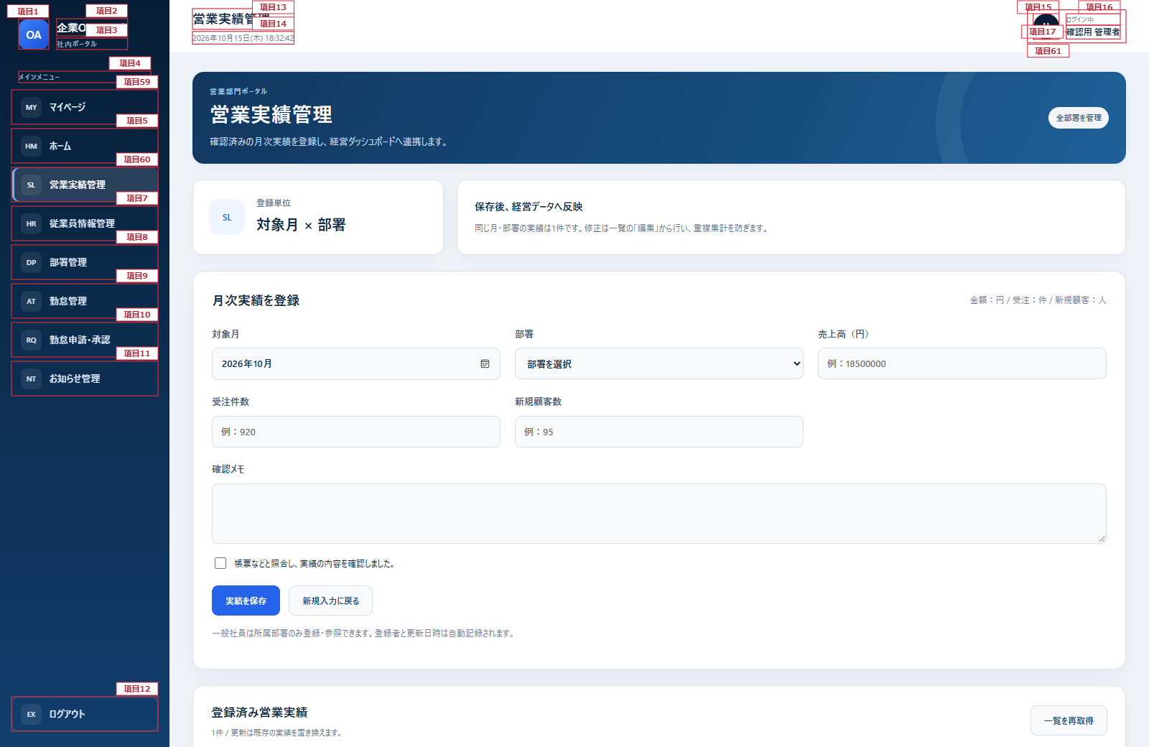
営業実績管理画面 詳細設計書
文書名：画面レイアウト ｜ 版：0.2／共通仕様：09
項目番号は項目定義・処理一覧に対応。一覧枠はヘッダーと先頭行を示し、全行へ同じ定義を適用する。 共通メニュー及びヘッダーは共通部改訂図を適用する。本文の既存項目番号は変更しない。
営業実績管理画面（管理者・全ページ）

項目2
項目13
項目14
項目15
項目16

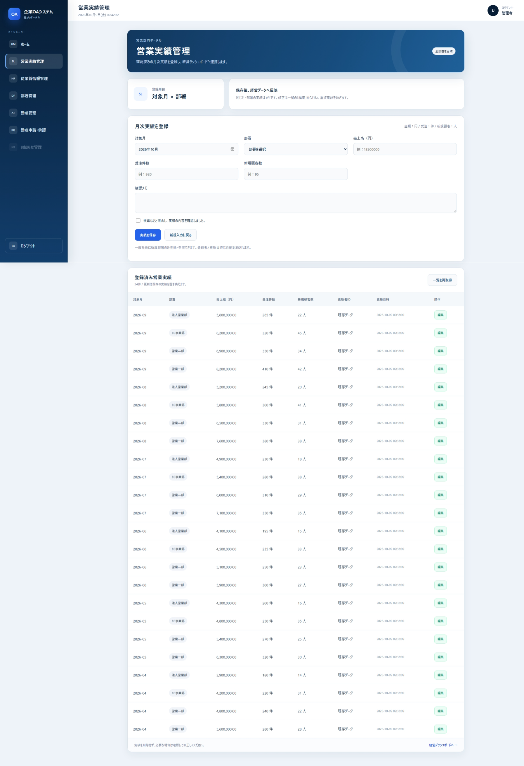
項目1
項目3
項目17
項目4
項目18
項目5
項目19
項目21
項目6
項目20

項目7
項目25
項目22
項目8
項目23

項目9
項目24
項目26
項目28
項目27
項目31
項目33
項目10
項目29
項目32

項目11
項目30
項目34
項目35
項目37
項目38

項目36

項目39
項目40

項目41
項目42

項目43
項目44
項目12
項目45

項目46
項目47
項目48

項目56
項目49
項目50
項目51
項目52
項目53
項目54
項目55

項目58
項目57

共通部改訂図（メニュー・ヘッダー）

